Lönespridning
Förklaring |  | Definitioner
Här visas lönespridning per etikett för grupper som är minst 10 personer. Lönen som visas är månadslön inklusive eventuella tillägg. De som ingår är månadsavlönade. |  | Median = den lön som ligger i mitten när alla löner i gruppen är sorterade från lägsta till högsta
Uppgifterna för månaden hämtas den 1:a varje månad. |  | 10:e percentil = den lön som 10 % av lönerna ligger under
Tolkning av grafen:
 |  | 90:e percentil = den lön som 90 % av lönerna ligger under
 |  | Medellön = summan av alla löner delat med antalet personer i gruppen

00 PGR Övrigt
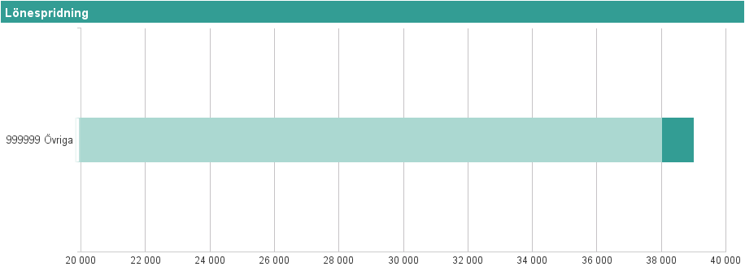
Etikettpers.grupp | Etikett |  | Antal anställda | Percentil 10 | Median | Medellön | Percentil 90
00 PGR Övrigt | 999999 Övriga |  | 11 | 750 kr | 38,000 kr | 31,187 kr | 39,000 kr

01 Ledningspersonal
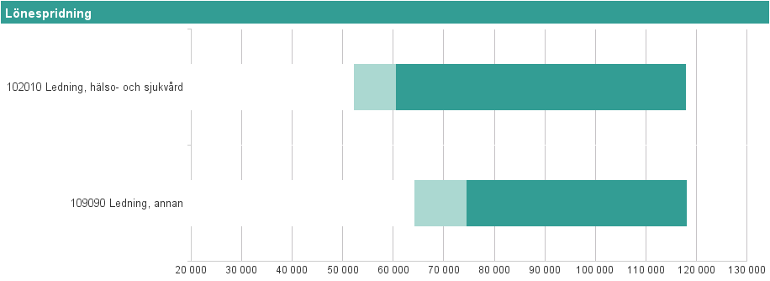
Etikettpers.grupp | Etikett |  | Antal anställda | Percentil 10 | Median | Medellön | Percentil 90
01 Ledningspersonal | 102010 Ledning, hälso- och sjukvård |  | 313 | 52,090 kr | 60,400 kr | 71,341 kr | 117,820 kr
01 Ledningspersonal | 109090 Ledning, annan |  | 23 | 64,040 kr | 74,500 kr | 80,945 kr | 118,060 kr

10 Sjuksköterskor
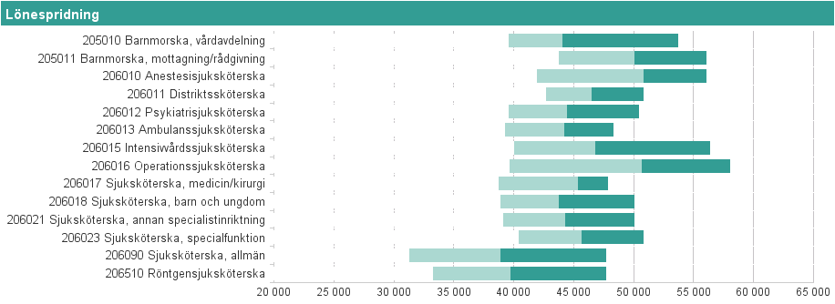
Etikettpers.grupp | Etikett |  | Antal anställda | Percentil 10 | Median | Medellön | Percentil 90
10 Sjuksköterskor | 205010 Barnmorska, vårdavdelning |  | 92 | 39,530 kr | 44,025 kr | 45,622 kr | 53,660 kr
10 Sjuksköterskor | 205011 Barnmorska, mottagning/rådgivning |  | 57 | 43,690 kr | 50,000 kr | 49,861 kr | 56,014 kr
10 Sjuksköterskor | 206010 Anestesisjuksköterska |  | 92 | 41,910 kr | 50,750 kr | 49,236 kr | 56,036 kr
10 Sjuksköterskor | 206011 Distriktssköterska |  | 92 | 42,650 kr | 46,450 kr | 46,746 kr | 50,790 kr
10 Sjuksköterskor | 206012 Psykiatrisjuksköterska |  | 105 | 39,520 kr | 44,400 kr | 44,827 kr | 50,380 kr
10 Sjuksköterskor | 206013 Ambulanssjuksköterska |  | 53 | 39,200 kr | 44,150 kr | 43,997 kr | 48,290 kr
10 Sjuksköterskor | 206015 Intensivvårdssjuksköterska |  | 50 | 40,000 kr | 46,738 kr | 47,491 kr | 56,303 kr
10 Sjuksköterskor | 206016 Operationssjuksköterska |  | 65 | 39,600 kr | 50,670 kr | 49,931 kr | 58,040 kr
10 Sjuksköterskor | 206017 Sjuksköterska, medicin/kirurgi |  | 23 | 38,680 kr | 45,320 kr | 43,643 kr | 47,840 kr
10 Sjuksköterskor | 206018 Sjuksköterska, barn och ungdom |  | 56 | 38,835 kr | 43,725 kr | 44,261 kr | 50,023 kr
10 Sjuksköterskor | 206021 Sjuksköterska, annan specialistinriktning |  | 78 | 39,070 kr | 44,250 kr | 44,526 kr | 50,050 kr
10 Sjuksköterskor | 206023 Sjuksköterska, specialfunktion |  | 97 | 40,360 kr | 45,600 kr | 45,708 kr | 50,760 kr
10 Sjuksköterskor | 206090 Sjuksköterska, allmän |  | 1092 | 31,250 kr | 38,850 kr | 39,155 kr | 47,679 kr
10 Sjuksköterskor | 206510 Röntgensjuksköterska |  | 77 | 33,248 kr | 39,700 kr | 39,803 kr | 47,640 kr

11 Undersköterska, skötare m fl
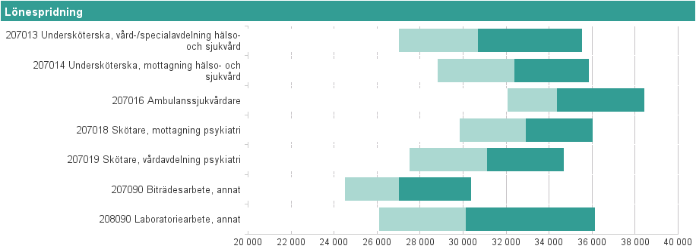
Etikettpers.grupp | Etikett |  | Antal anställda | Percentil 10 | Median | Medellön | Percentil 90
11 Undersköterska, skötare m fl | 207013 Undersköterska, vård-/specialavdelning hälso- och sjukvård |  | 1085 | 26,984 kr | 30,665 kr | 31,049 kr | 35,521 kr
11 Undersköterska, skötare m fl | 207014 Undersköterska, mottagning hälso- och sjukvård |  | 235 | 28,810 kr | 32,350 kr | 32,402 kr | 35,836 kr
11 Undersköterska, skötare m fl | 207016 Ambulanssjukvårdare |  | 31 | 32,050 kr | 34,350 kr | 34,709 kr | 38,400 kr
11 Undersköterska, skötare m fl | 207018 Skötare, mottagning psykiatri |  | 19 | 29,822 kr | 32,900 kr | 33,039 kr | 36,008 kr
11 Undersköterska, skötare m fl | 207019 Skötare, vårdavdelning psykiatri |  | 198 | 27,501 kr | 31,100 kr | 31,218 kr | 34,675 kr
11 Undersköterska, skötare m fl | 207090 Biträdesarbete, annat |  | 340 | 24,500 kr | 27,000 kr | 27,420 kr | 30,352 kr
11 Undersköterska, skötare m fl | 208090 Laboratoriearbete, annat |  | 40 | 26,080 kr | 30,100 kr | 30,251 kr | 36,100 kr

20 Paramedicinsk personal
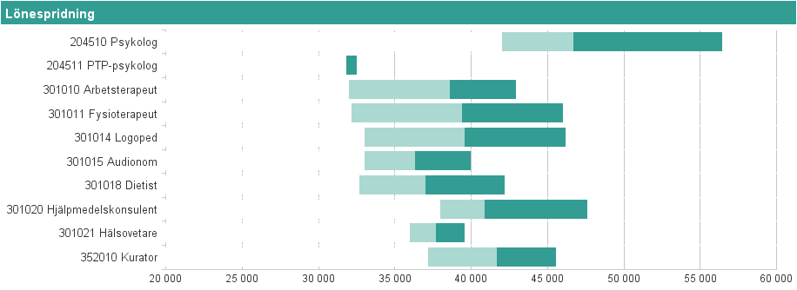
Etikettpers.grupp | Etikett |  | Antal anställda | Percentil 10 | Median | Medellön | Percentil 90
20 Paramedicinsk personal | 204510 Psykolog |  | 150 | 42,000 kr | 46,650 kr | 48,584 kr | 56,385 kr
20 Paramedicinsk personal | 204511 PTP-psykolog |  | 23 | 31,800 kr | 31,800 kr | 32,029 kr | 32,500 kr
20 Paramedicinsk personal | 301010 Arbetsterapeut |  | 110 | 31,980 kr | 38,600 kr | 38,192 kr | 42,910 kr
20 Paramedicinsk personal | 301011 Fysioterapeut |  | 157 | 32,120 kr | 39,350 kr | 39,101 kr | 46,000 kr
20 Paramedicinsk personal | 301014 Logoped |  | 52 | 33,000 kr | 39,550 kr | 39,649 kr | 46,180 kr
20 Paramedicinsk personal | 301015 Audionom |  | 21 | 33,000 kr | 36,320 kr | 35,802 kr | 39,970 kr
20 Paramedicinsk personal | 301018 Dietist |  | 33 | 32,670 kr | 37,000 kr | 37,584 kr | 42,164 kr
20 Paramedicinsk personal | 301020 Hjälpmedelskonsulent |  | 24 | 37,970 kr | 40,875 kr | 41,739 kr | 47,560 kr
20 Paramedicinsk personal | 301021 Hälsovetare |  | 19 | 35,950 kr | 37,650 kr | 37,832 kr | 39,560 kr
20 Paramedicinsk personal | 352010 Kurator |  | 117 | 37,160 kr | 41,640 kr | 41,663 kr | 45,520 kr

30 Läkare
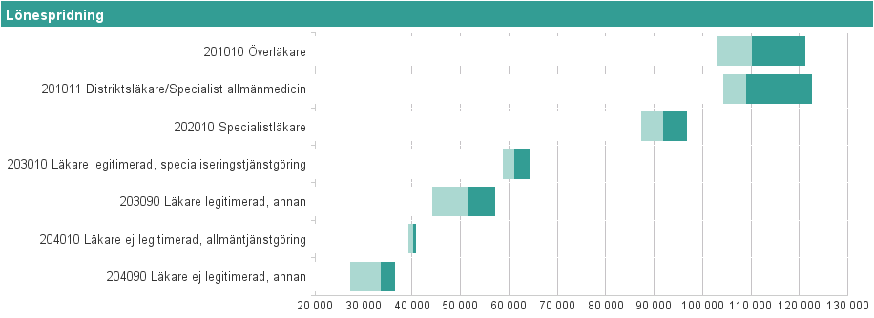
Etikettpers.grupp | Etikett |  | Antal anställda | Percentil 10 | Median | Medellön | Percentil 90
30 Läkare | 201010 Överläkare |  | 327 | 102,700 kr | 110,000 kr | 111,065 kr | 121,220 kr
30 Läkare | 201011 Distriktsläkare/Specialist allmänmedicin |  | 60 | 104,090 kr | 109,000 kr | 111,496 kr | 122,540 kr
30 Läkare | 202010 Specialistläkare |  | 148 | 87,240 kr | 91,775 kr | 92,027 kr | 96,710 kr
30 Läkare | 203010 Läkare legitimerad, specialiseringstjänstgöring |  | 224 | 58,730 kr | 61,000 kr | 61,389 kr | 64,070 kr
30 Läkare | 203090 Läkare legitimerad, annan |  | 34 | 44,000 kr | 51,500 kr | 50,322 kr | 57,000 kr
30 Läkare | 204010 Läkare ej legitimerad, allmäntjänstgöring |  | 78 | 39,200 kr | 40,200 kr | 40,049 kr | 40,700 kr
30 Läkare | 204090 Läkare ej legitimerad, annan |  | 50 | 27,000 kr | 33,500 kr | 33,955 kr | 36,330 kr

40 Tandläkare
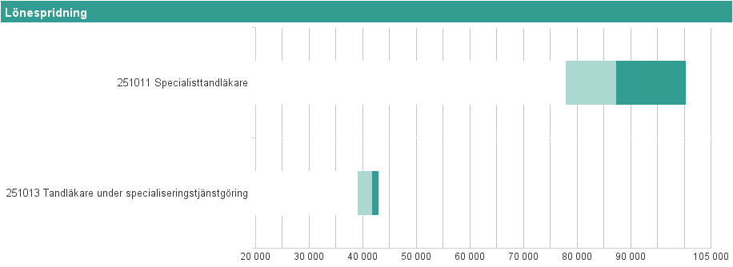
Etikettpers.grupp | Etikett |  | Antal anställda | Percentil 10 | Median | Medellön | Percentil 90
40 Tandläkare | 251011 Specialisttandläkare |  | 13 | 77,750 kr | 87,200 kr | 87,615 kr | 100,260 kr
40 Tandläkare | 251013 Tandläkare under specialiseringstjänstgöring |  | 11 | 39,000 kr | 41,600 kr | 42,845 kr | 42,900 kr

42 Tandsköterskor
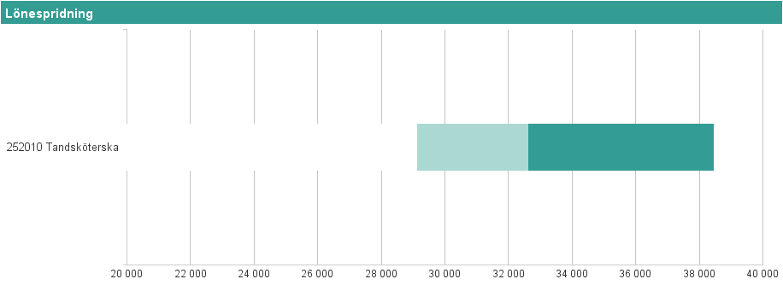
Etikettpers.grupp | Etikett |  | Antal anställda | Percentil 10 | Median | Medellön | Percentil 90
42 Tandsköterskor | 252010 Tandsköterska |  | 42 | 29,100 kr | 32,600 kr | 33,360 kr | 38,430 kr

50 Administrativ personal
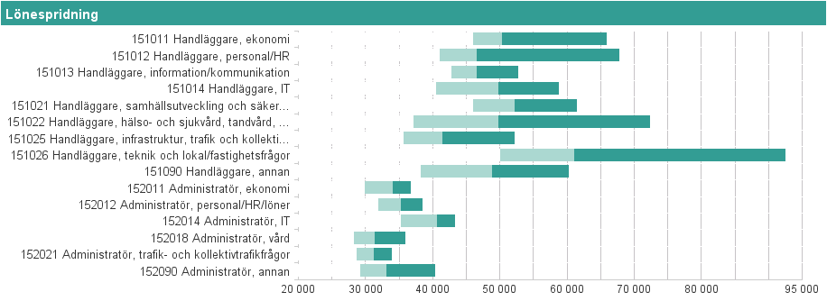
Etikettpers.grupp | Etikett |  | Antal anställda | Percentil 10 | Median | Medellön | Percentil 90
50 Administrativ personal | 151011 Handläggare, ekonomi |  | 53 | 46,000 kr | 50,300 kr | 53,226 kr | 65,900 kr
50 Administrativ personal | 151012 Handläggare, personal/HR |  | 47 | 40,940 kr | 46,500 kr | 49,820 kr | 67,780 kr
50 Administrativ personal | 151013 Handläggare, information/kommunikation |  | 29 | 42,680 kr | 46,496 kr | 46,984 kr | 52,658 kr
50 Administrativ personal | 151014 Handläggare, IT |  | 88 | 40,440 kr | 49,750 kr | 49,525 kr | 58,770 kr
50 Administrativ personal | 151021 Handläggare, samhällsutveckling och säkerhetsfrågor |  | 68 | 45,985 kr | 52,125 kr | 53,189 kr | 61,355 kr
50 Administrativ personal | 151022 Handläggare, hälso- och sjukvård, tandvård, rehabilitering samt psykiatri |  | 87 | 37,128 kr | 49,760 kr | 51,883 kr | 72,320 kr
50 Administrativ personal | 151025 Handläggare, infrastruktur, trafik och kollektivtrafikfrågor |  | 15 | 35,640 kr | 41,400 kr | 42,938 kr | 52,060 kr
50 Administrativ personal | 151026 Handläggare, teknik och lokal/fastighetsfrågor |  | 24 | 50,000 kr | 61,000 kr | 67,650 kr | 92,405 kr
50 Administrativ personal | 151090 Handläggare, annan |  | 73 | 38,180 kr | 48,750 kr | 49,449 kr | 60,144 kr
50 Administrativ personal | 152011 Administratör, ekonomi |  | 17 | 29,840 kr | 34,000 kr | 33,631 kr | 36,720 kr
50 Administrativ personal | 152012 Administratör, personal/HR/löner |  | 39 | 31,860 kr | 35,200 kr | 35,296 kr | 38,400 kr
50 Administrativ personal | 152014 Administratör, IT |  | 12 | 35,150 kr | 40,500 kr | 39,708 kr | 43,274 kr
50 Administrativ personal | 152018 Administratör, vård |  | 275 | 28,200 kr | 31,300 kr | 31,711 kr | 35,904 kr
50 Administrativ personal | 152021 Administratör, trafik- och kollektivtrafikfrågor |  | 38 | 28,570 kr | 31,150 kr | 31,222 kr | 33,895 kr
50 Administrativ personal | 152090 Administratör, annan |  | 135 | 29,120 kr | 33,100 kr | 34,284 kr | 40,294 kr

60 Teknisk personal
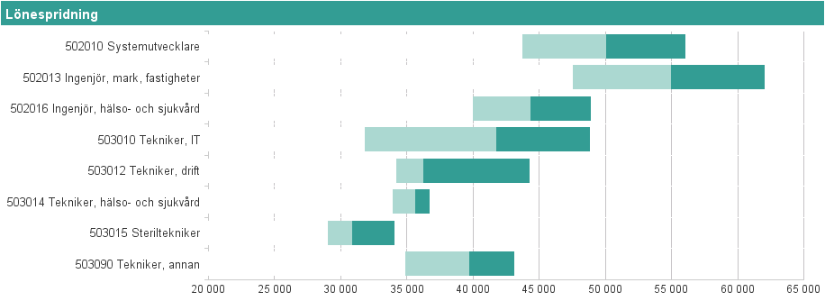
Etikettpers.grupp | Etikett |  | Antal anställda | Percentil 10 | Median | Medellön | Percentil 90
60 Teknisk personal | 502010 Systemutvecklare |  | 39 | 43,668 kr | 50,000 kr | 49,981 kr | 56,016 kr
60 Teknisk personal | 502013 Ingenjör, mark, fastigheter |  | 20 | 47,492 kr | 54,950 kr | 54,582 kr | 62,030 kr
60 Teknisk personal | 502016 Ingenjör, hälso- och sjukvård |  | 30 | 39,940 kr | 44,275 kr | 44,556 kr | 48,886 kr
60 Teknisk personal | 503010 Tekniker, IT |  | 47 | 31,800 kr | 41,730 kr | 40,537 kr | 48,828 kr
60 Teknisk personal | 503012 Tekniker, drift |  | 13 | 34,185 kr | 36,200 kr | 38,718 kr | 44,270 kr
60 Teknisk personal | 503014 Tekniker, hälso- och sjukvård |  | 25 | 33,880 kr | 35,600 kr | 35,468 kr | 36,680 kr
60 Teknisk personal | 503015 Steriltekniker |  | 25 | 29,000 kr | 30,800 kr | 30,916 kr | 34,020 kr
60 Teknisk personal | 503090 Tekniker, annan |  | 34 | 34,840 kr | 39,675 kr | 38,863 kr | 43,046 kr

70 Kultur- & utbildningspersonal
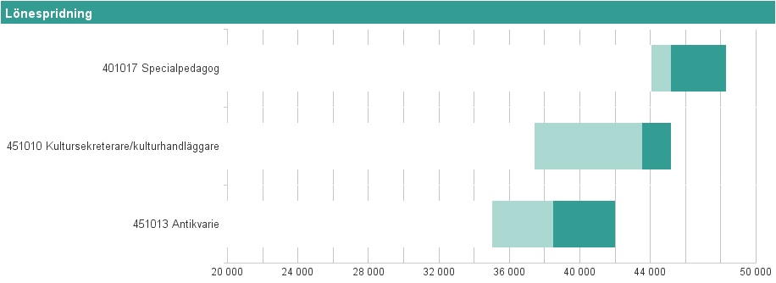
Etikettpers.grupp | Etikett |  | Antal anställda | Percentil 10 | Median | Medellön | Percentil 90
70 Kultur- & utbildningspersonal | 401017 Specialpedagog |  | 14 | 44,045 kr | 45,150 kr | 45,279 kr | 48,255 kr
70 Kultur- & utbildningspersonal | 451010 Kultursekreterare/kulturhandläggare |  | 12 | 37,415 kr | 43,500 kr | 42,225 kr | 45,140 kr
70 Kultur- & utbildningspersonal | 451013 Antikvarie |  | 14 | 35,000 kr | 38,455 kr | 37,795 kr | 41,965 kr

80 Övrig hälso-& sjukvårdspers
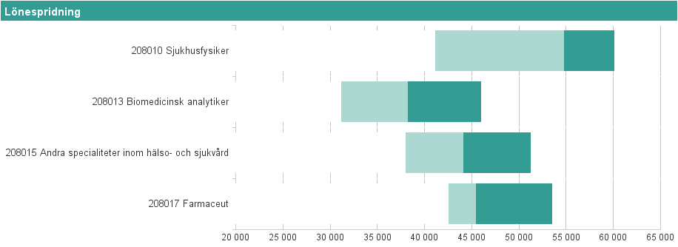
Etikettpers.grupp | Etikett |  | Antal anställda | Percentil 10 | Median | Medellön | Percentil 90
80 Övrig hälso-& sjukvårdspers | 208010 Sjukhusfysiker |  | 11 | 41,090 kr | 54,710 kr | 53,277 kr | 60,100 kr
80 Övrig hälso-& sjukvårdspers | 208013 Biomedicinsk analytiker |  | 112 | 31,105 kr | 38,200 kr | 38,523 kr | 45,970 kr
80 Övrig hälso-& sjukvårdspers | 208015 Andra specialiteter inom hälso- och sjukvård |  | 32 | 37,975 kr | 44,100 kr | 44,714 kr | 51,235 kr
80 Övrig hälso-& sjukvårdspers | 208017 Farmaceut |  | 32 | 42,485 kr | 45,400 kr | 46,503 kr | 53,455 kr

90 Köks- & måltidspersonal
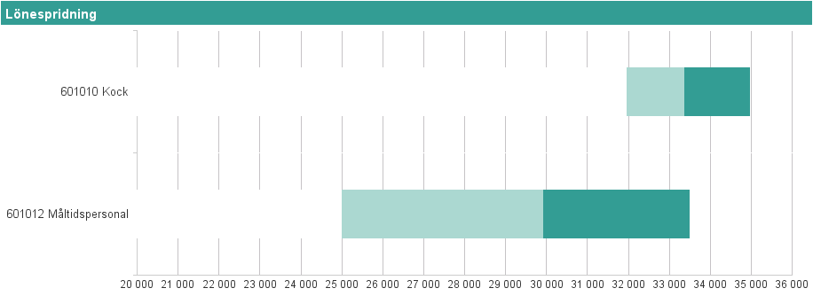
Etikettpers.grupp | Etikett |  | Antal anställda | Percentil 10 | Median | Medellön | Percentil 90
90 Köks- & måltidspersonal | 601010 Kock |  | 13 | 31,943 kr | 33,352 kr | 33,550 kr | 34,966 kr
90 Köks- & måltidspersonal | 601012 Måltidspersonal |  | 22 | 24,980 kr | 29,900 kr | 29,964 kr | 33,495 kr

91 Städ-, tvätt-, & förrådsarbete
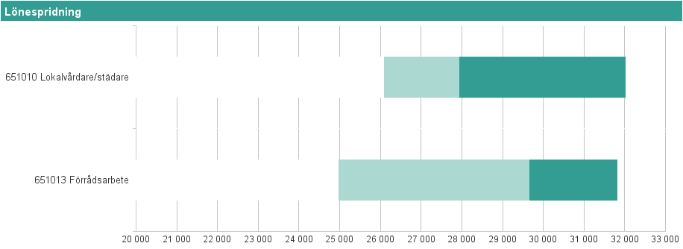
Etikettpers.grupp | Etikett |  | Antal anställda | Percentil 10 | Median | Medellön | Percentil 90
91 Städ-, tvätt-, & förrådsarbete | 651010 Lokalvårdare/städare |  | 95 | 26,070 kr | 27,935 kr | 28,766 kr | 32,012 kr
91 Städ-, tvätt-, & förrådsarbete | 651013 Förrådsarbete |  | 15 | 24,955 kr | 29,650 kr | 29,803 kr | 31,808 kr

92 Vaktmästeri- & hantverkspers
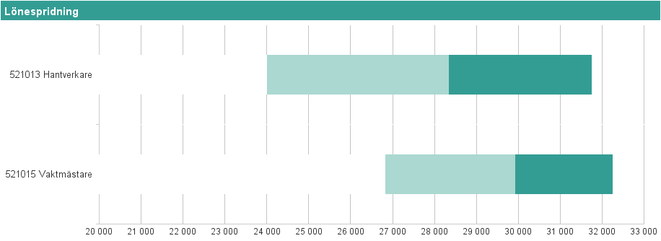
Etikettpers.grupp | Etikett |  | Antal anställda | Percentil 10 | Median | Medellön | Percentil 90
92 Vaktmästeri- & hantverkspers | 521013 Hantverkare |  | 22 | 24,000 kr | 28,338 kr | 28,033 kr | 31,748 kr
92 Vaktmästeri- & hantverkspers | 521015 Vaktmästare |  | 32 | 26,817 kr | 29,925 kr | 29,899 kr | 32,236 kr

